Day View
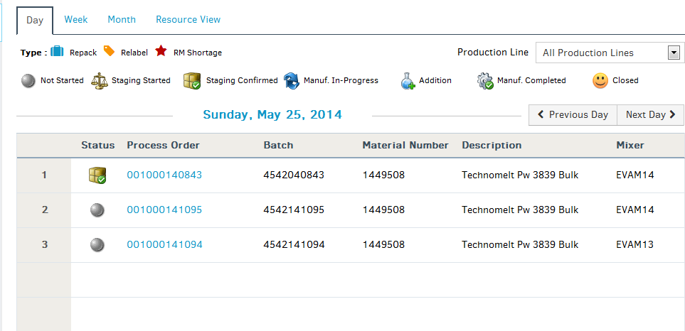
Page Name | Title in English | Vietnamese
Staging Calendar
 | Day | Ngày
 | Week | Tuần
 | Month | Tháng
 | Resource View | Xem PO theo máy
 | Type : | Loại
 | Repack | Đóng gói lại
 | Relabel | Dán nhãn lại
 | Production Line | Dây chuyền sản xuất
 | All Production Lines | Tất cả dây chuyền sản xuất
 | Previous Day | Ngày trước
 | Next Day | Ngày tiếp theo
 | Status | Trạng thái
 | Process Order | PO
 | Batch | Số lô
 | Material Number | IDH
 | Description | Diễn giải
 | Failed to get staging process order for day view | Không thể xem PO cần chuẩn bị NL theo ngày
 | Mixer | Máy
 | Not Started | Chưa bắt đầu
 | Staging Started | Bắt đầu chuẩn bị NL
 | Staging Completed | Hoàn thành chuẩn bị NL
 | Staging Confirmed | Xác nhận chuẩn bị NL
 | Manuf. In-Progress | Đang sản xuất
 | Addition | Thêm vào
 | Manuf. Completed | Sản xuất hoàn thành
 | Closed | Đóng
 | Process Order Calendar | Lịch PO
 | RM Shortage | Thiếu NL

yellow | correctly translated
red | wrong translation and translations found in excel but not translated in web
green | translations not found In weband not translated in excel sheet

Week View
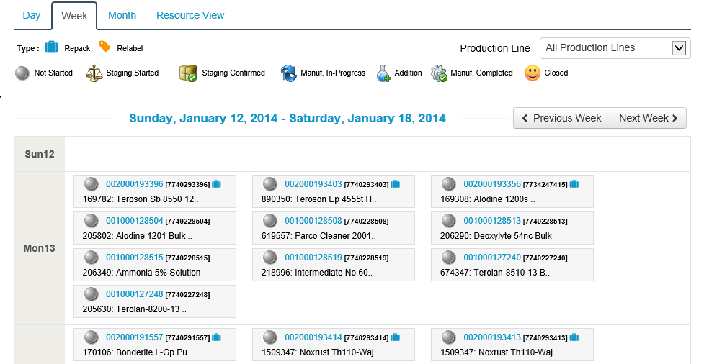
Page Name | Title in English | Vietnamese
Week View | Sun | Chủ nhật
 | Mon | Thứ 2
 | Tue | Thứ 3
 | Wed | Thứ 4
 | Thu | Thứ 5
 | Fri | Thứ 6
 | Sat | Thứ 7
 | Previous Week | Tuần trước
 | Next Week | Tuần tiếp theo
 | Failed to get staging process order for week view | Không thể xem PO cần chuẩn bị NL theo tuần | message not found

Month View
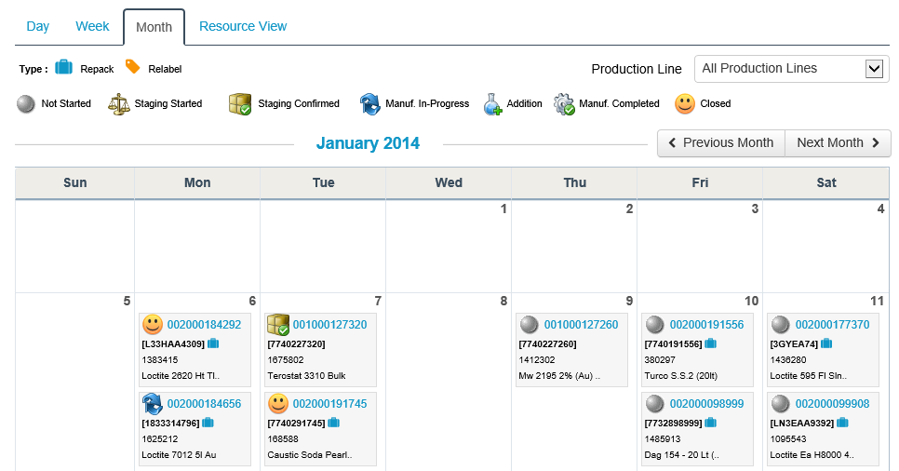
Page Name | Title in English | Vietnamese
Month View | Previous Month | Tháng trước
 | Next Month | Tháng tiếp theo

 | Failed to get staging process order for month view | Không thể xem PO cần chuẩn bị NL theo tháng | message not found

Resource View
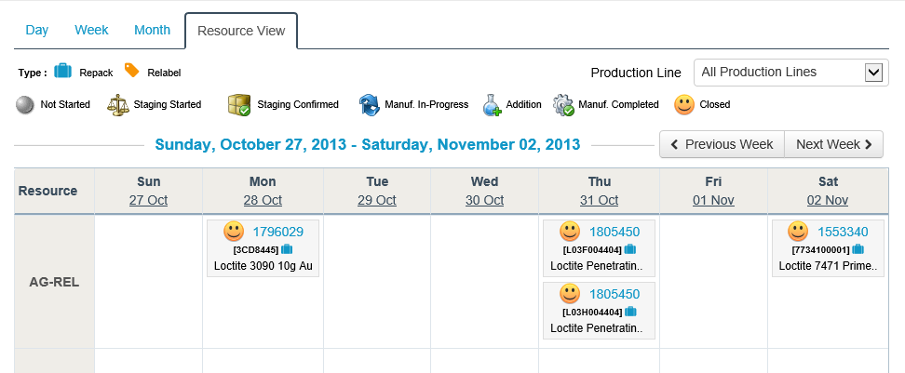
Page Name | Title in English | Vietnamese
Resource View
 | Resource | Máy
 | Type : | Loại

 | Failed to display staging process order for resource view | Không thể hiển thị PO cần chuẩn bị NL theo máy | message not found

View ProcessOrder
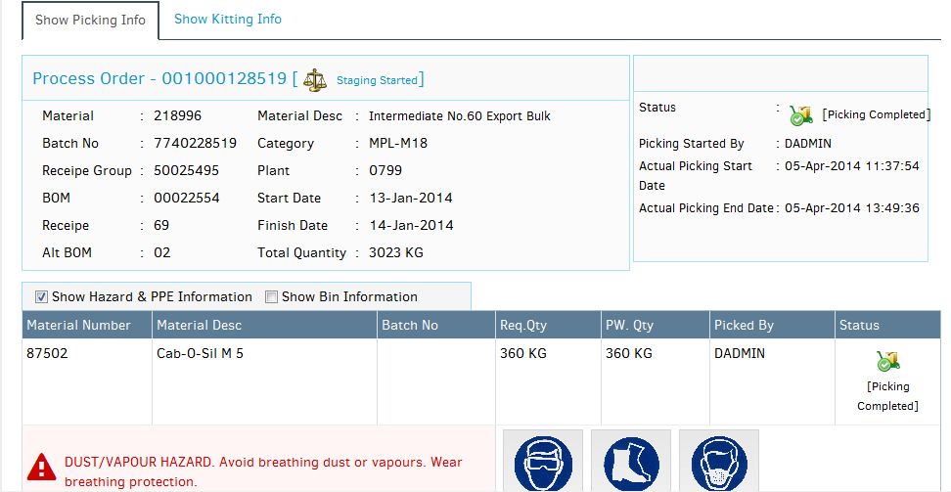
Page Name | Title in English | Vietnamese
View Process Order | Show Picking Info | Hiển thị thông tin Lấy NL
 | Error while checking pick-kit process | Xảy ra lỗi khi kiểm tra quá trình Lấy NL- Xác nhận | message not found
 | Show Kitting Info | Hiển thị thông tin Xác nhận
 | Show Hazard & PPE Information | Hiển thị thông tin Cảnh báo độc hại và PPE
 | Show Bin Information | Hiển thị thông tin Bin
 | Material Number | IDH
 | Material Desc | Diển giải NL
 | Batch No | Số lot
Required Qty | Req.Qty | K/L yêu cầu
Preweigh Qty | PW. Qty | K/L cân | message not found
 | Kit Qty | K/L xác nhận
 | Pick Qty | K/L lấy
 | Status | Trạng thái
 | kitting completed | Hoàn thành xác nhận
 | Kitted By | Xác nhận bởi
 | Picked By | Lấy bởi
 | Process order info not found | Thông tin PO không tìm thấy
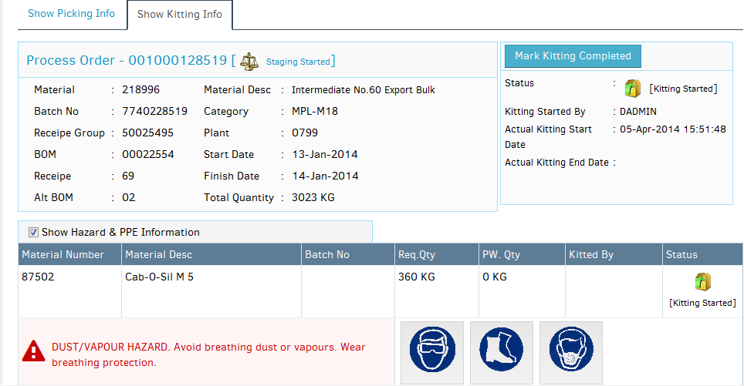
 | Failed to load process order details | Không thể tải thông tin PO
 | Are you sure, you want to start staging for this process order? | Bạn muốn bắt đầu chuẩn bị NL cho PO này? | message not found
 | Process order is not scheduled for today. You can't start staging now! | PO này không được lên kế hoạch trong hôm nay. Không thể tiến hành chuẩn bị NL bây giờ | message not found
 | Staging started successfully | Chuẩn bị NL bắt đầu | message not found
 | Are you sure that kitting is completed for this process order? | Bạn có chắc quá trình Xác nhận đã hoàn thành cho PO này | message not found
 | Are you sure that picking is completed for this process order? | Bạn có chắc quá trình Láy NL đã hoàn thành cho PO này | message not found
 | Are you sure that staging is completed for this process order? | Bạn có chắc quá trình Chuẩn bị NL đã hoàn thành cho PO này | message not found
 | Error while doing staging completion. Please try again! | Xảy ra lỗi khi kết thúc quá trình Chuẩn bị NL, vui lòng thử lại | message not found
 | Staging completion Failed | Không thể kết thúc quá trình Chuẩn bị NL
 | Picking Started By | Lấy NL bởi
 | Actual Picking Start Date | Ngày lấy NL thực tế
 | Actual Picking End Date | Ngày kết thúc Lấy NL thực thế
 | Kitting Started By | Xác nhận bởi
 | Actual Kitting Start Date | Ngày Xác nhận thực tế
 | Actual Kitting End Date | Ngày kết thúc Xác nhận thực tế
 | Staging Started By | Chuẩn bị NL bởi | message not found
 | Mark Picking Completed | Ép quá trình Lấy NL kết thúc
 | Mark Kitting Completed | Ép quá trình Xác nhận kết thúc
 | Mark Staging Completed | Ép quá trình chuẩn bị NL kết thúc | message not found
 | Not Started | Chưa bắt đầu
 | Staging Started | Bắt đầu Chuẩn bị NL
 | Staging Completed | Chuẩn bị NL kết thúc | message not found
 | Staging Confirmed | Chuẩn bị NL được xác nhận
 | Manuf. In-Progress | Đang sản xuất
 | Manuf. Completed | Sản xuất kết thúc
 | Packing Started | Bắt đầu Lấy NL
 | Picking Completed | Lấy NL kết thúc
 | Addition | Thêm vào
 | Change Over | Change over
 | Lab | Lab
 | Packing Completed | Bắt đầu đóng gói
 | Rejected | Rejected
 | Temporary Failed | Lỗi tạm thời
 | PendingLab | PendingLab
 | Material | NL
 | Receipe Group | Receipe Group
 | BOM | BOM
 | Receipe | Receipe
 | Alt BOM | Alt BOM
 | Category | Hạng mục
 | Plant | Nhà máy
 | Start Staging | Bắt đầu Chuẩn bị NL | message not found
 | Start Date | Ngày bắt đầu
 | Finish Date | Ngày kết thúc | Not translated in web
 | Total Quantity | Tổng khối lượng | Not translated in web
 | Few raw materials of the process order can't be displayed as their definition is not found in the system. Please contact support team | Few raw materials of the process order can't be displayed as their definition is not found in the system. Please contact support team
 | Bin | Bin
 | Kitting Started | Bắt đầu Xác nhận
 | Picking Started | Bắt đầu Lấy NL
 | Quantity | Khối lượng

 | Are you sure you want to print kit label for this process order?
 | Kit Label printed successfully for the process order
 | Error while printing kit label
 | Please enter number of labels
 | Print Kit Label

 | View Process Order

 | Revert Preweigh
 | Revert

 | Total raw material quantity exceeds total process order quantity. Please check!
 | Are you sure you want to confirm all raw material quantity is correct?
 | Failed to update raw material quantity recheck

ReSchedule PO
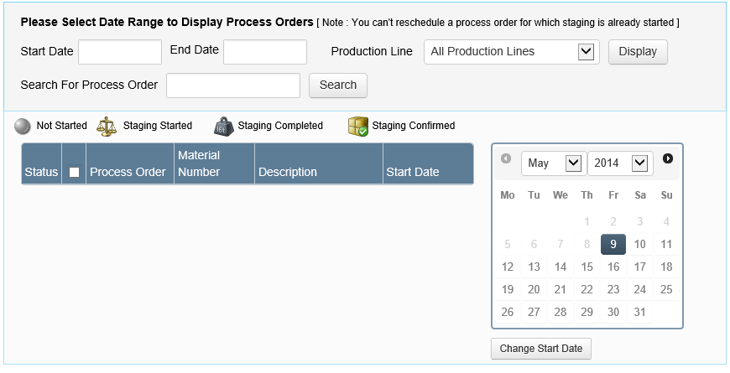
Page Name | Title in English | Vietnamese
Reschedule PO
 | Please Select Date Range to Display Process Orders | Vui lòng chọn khoảng hiển thị PO
 | Note : You can't reschedule a process order for which staging is already started | Chú ý: Không thể thay đổi kế hoach của 1 PO đã được bắt đầu
 | Start Date | Ngày bắt đầu
 | End Date | Ngày kết thúc
 | Production Line | Dây chuyền sản xuất
 | Display | Hiển thi
 | Search For Process Order | Tìm PO
 | Search | Tìm
 | Not Started | Chưa bắt đầu
 | Staging Started | Chuẩn bị NL bắt đầu
 | Staging Completed | Chuẩn bị NL kết thúc
 | Staging Confirmed | Xác nhận Chuẩn bị NL
 | Status | Trạng thái
 | Process Order | PO
 | Material Number | IDH
 | Description | Diễn giải
 | Change Start Date | Thay đổi ngày bắt đầu
 | Error while checking staging process type | Lỗi khi kiểm tra loại qui trình Chuẩn bị NL
 | Start date should be less than end date | Ngày bắt đầu phải sớm hơn ngày kết thúc
 | Please select date range | Chọn khoảng ngày
 | Please enter process order number | Điền số PO
 | Failed to search process order | Không thể tìm kiếm PO | message not found
 | No records found | Không tìm thấy dữ liệu
 | Failed to load process orders | Không thể tải PO
 | Are you sure you want to reschedule selected process order(s)? | Bạn muốn thay đổi kể hoạch của PO đã chọn?
 | Error in rescheduling process order(s) | Xảy ra lỗi khi thay đổi kế hoạch PO
 | Failed to reschedule process order | Không thể thay đổi kế hoạch PO
 | Please select process order(s) to reschedule | Chọn PO muốn thay đổi kế hoạch
 | Please select date to reschedule | Chọn ngày thay đổi kế hoạch
 | Confirm | Xác nhận
 | Cancel | Hủy
 | Ok | Ok
 | Error: | Lỗi
 | Process order(s) rescheduled successfully | PO đã được thay đổi kế hoạch

InComplete PO
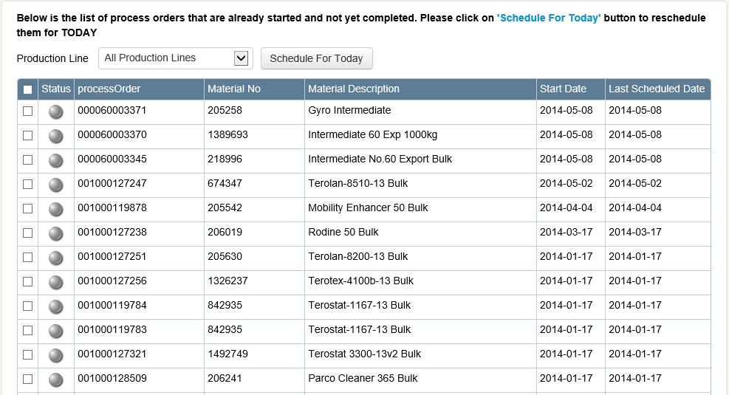
Page Name | Title in English | Vietnamese
Incomplete PO
 | Below is the list of process orders that are already started and not yet completed. Please click on [Schedule For Today] button to reschedule them for TODAY | Dưới đây là danh sách những PO đã bắt đầu mà chưa hoàn thành. Chọn [Lên kế hoạch cho ngày hôm nay] để thay đổi kế hoạch sang ngày hôm nay
 | Schedule For Today | Lên kế hoạch cho ngày hôm nay
 | Production Line | Dây chuyền sản xuất
 | Status | Trạng thái
 | processOrder | PO
 | Material No | IDH
 | Material Description | Diễn giải NL
 | Start Date | Ngày bắt đầu
 | Last Scheduled Date | Ngày lên kế hoạch cuối cùng
 | All Production Lines | Tất cả dây chuyền sản xuất

 | No records found | Không tìm thấy dữ liệu
 | Failed to load in-complete process orders | Thất bại khi tải PO chưa hoàn thành
 | Are you sure you want to reschedule selected process orders for today? | Bạn muốn thay đổi kế hoạch cho PO đã chọn sang hôm nay?
 | Process Order(s) scheduled successfully | PO đã được lên kế hoạch thành công
 | Error in re-scheduling process order(s) | Lỗi khi thay đổi kế hoạch PO
 | Please select process order(s) to reschedule | Chọn PO để thay đổi kế hoạch
 | Error: | Lỗi
 | Confirm | Xác nhận
 | Cancel | Hủy
 | Ok | Ok

View Stock Error Log
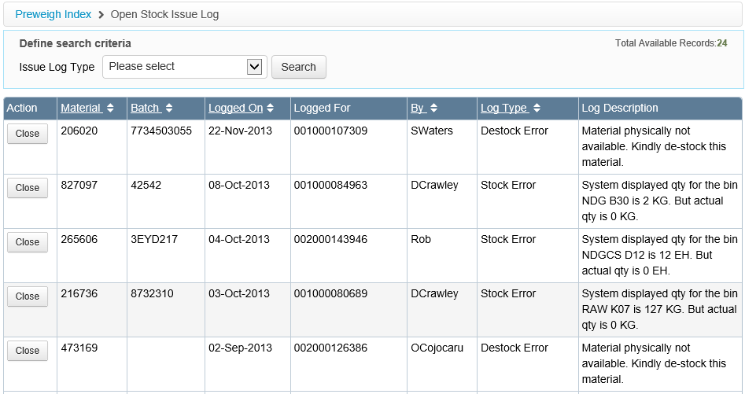
Page Name | Title in English | Vietnamese
View Stock Error Log
 | Preweigh Index | Preweigh Index
 | Open Stock Issue Log | Open Stock Issue Log
 | Define search criteria | Define search criteria
 | Total Available Records | Total Available Records
 | Issue Log Type | Issue Log Type
 | Action | Action
 | Material | Material
 | Batch | Batch
 | Logged On | Logged On
 | Logged For | Logged For
 | Logged By | Logged By
 | Log Type | Log Type
 | Log Description | Log Description
 | Search | Search
 | Show all | Show all
 | Please select | Please select
 | Stock Error | Stock Error
 | Suggest Bin Transfer | Suggest Bin Transfer
 | Bin-Batch error | Bin-Batch error
 | Bin-Material Error | Bin-Material Error
 | Material-Batch Error | Material-Batch Error
 | Destock Error | Destock Error
 | Ullage Found | Ullage Found
 | Error: | Error:
 | No records found | No records found
 | Confirm | Confirm
 | Cancel | Cancel
 | Ok | Ok

 | System displayed qty for the bin [xxx] is 10KG. But actual qty is 0 | System displayed qty for the bin [xxx] is 10KG. But actual qty is 0
 | System displayed batch for the bin [xxx] is [109080]. But actual batch in the bin is [K248797] | System displayed batch for the bin [xxx] is [109080]. But actual batch in the bin is [K248797]
 | System displayed material for the bin [xxx] is [109080]. But actual material in the bin is [1088900] | System displayed material for the bin [xxx] is [109080]. But actual material in the bin is [1088900]
 | System displayed material/batch for the bin [xxx] is [109090/K2333]. But actual material/batch in the bin is [1088900/K2323] | System displayed material/batch for the bin [xxx] is [109090/K2333]. But actual material/batch in the bin is [1088900/K2323]
 | Material physically not available. Kindly de-stock this material. | Material physically not available. Kindly de-stock this material.
 | Ullage Not Found | Ullage Not Found
 | Please select log type | Please select log type
 | Failed to load stock error logs | Failed to load stock error logs
 | Are you sure you want to close this issue? | Are you sure you want to close this issue?
 | Failed to close stock issue | Failed to close stock issue
 | Close | Close
 | No Stock | No Stock
 | Stock not available for this material | Stock not available for this material
 | Suggested bins are: | Suggested bins are:
 | Ullage found for this product. | Ullage found for this product.

 | Missing items | Missing items
 | By | By
 | is | is

 | Stock not available for this material in [xxx] bin location

Production Line
Page Name | Title in English | Vietnamese
Production Line | Add | Add
 | Add Resource Check List | Add Resource Check List
 | Manage Production Line Check List | Manage Production Line Check List
 | Manage Resource Check List | Manage Resource Check List
 | Pre-Check List Info | Pre-Check List Info
 | Production Line CheckList | Production Line CheckList
 | Production Line Info | Production Line Info
 | Upload Type | Upload Type
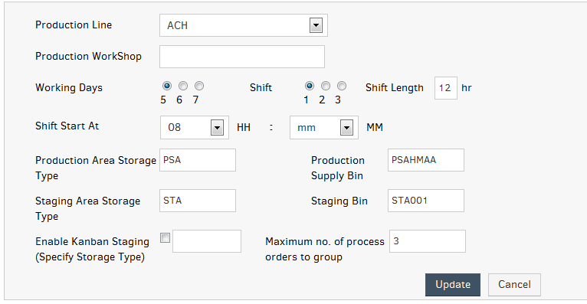
 | Failed to load pre-check list | Failed to load pre-check list
 | Please enter pre-check list information | Please enter pre-check list information
 | Pre-check information already exist | Pre-check information already exist
 | Failed to add pre-check list information | Failed to add pre-check list information
 | Failed to show pre-check list information | Failed to show pre-check list information
 | Record is updated successfully | Record is updated successfully
 | Failed to update pre-check list information | Failed to update pre-check list information
 | Are you sure you want to remove this pre-check list? | Are you sure you want to remove this pre-check list?
 | Failed to remove pre-check information | Failed to remove pre-check information

 | GHS Info
 | Manage SOP
 | MRP Control Values

Resource
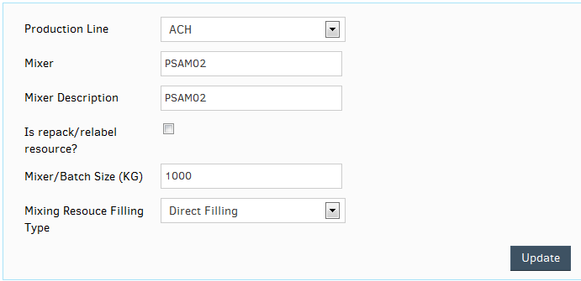
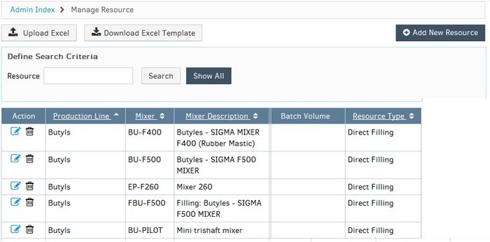
Page Name | Title in English | Vietnamese
 | Failed to add resource check list information | Failed to add resource check list information
 | Failed to bind Resource name | Failed to bind Resource name
 | Failed to load resource check list | Failed to load resource check list
 | Please enter resource check list information | Please enter resource check list information
 | Record is inserted successfully | Record is inserted successfully
 | Resource check information already exist | Resource check information already exist
 | Failed to show resource check list information | Failed to show resource check list information
 | Failed to update resource check list information | Failed to update resource check list information
 | Are you sure you want to remove this resource check list information? | Are you sure you want to remove this resource check list information?
 | Failed to remove resource check list information | Failed to remove resource check list information
 | Please select upload type | Please select upload type

 |  | s

